使い方
各シートの使い方 | ①対象製品リスト | ②ガラス一覧 | ③補助額を調べる

①対象製品リスト

各対象製品の性能区分およびグレードとそれぞれのガラス仕様の要件を確認できる一覧です。
各列でフィルター機能を利用することで必要な情報のみを抽出できます。

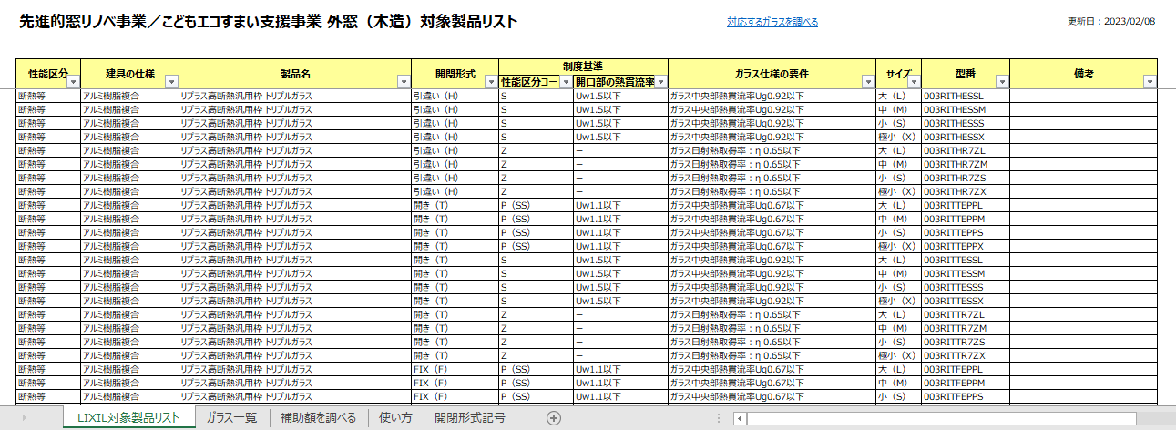
各列のフィルターで必要な情報だけを抽出

②ガラス一覧

このシートではLIXIL製ガラスにおいて、各ガラスと対象の製品と組み合わせた場合の性能区分コード（グレード）を調べることができます。
または製品型番がわかっている場合は、その型番に対応するガラスの一覧を調べることも可能です。
いずれもLIXIL製ガラスの自己適合宣言書の付属書に記載の性能値に基づいて判定されています。
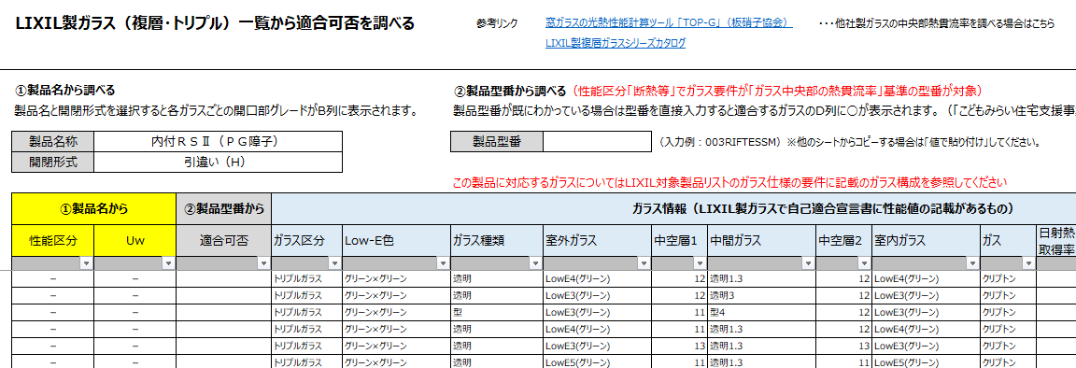
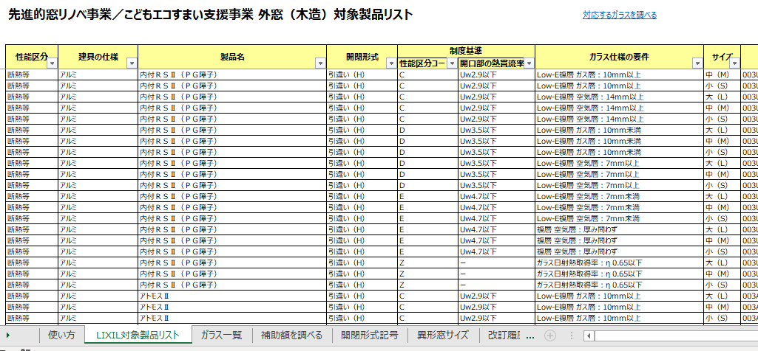
補足）ガラス仕様の要件がガラス構成基準の場合
このシートはガラス仕様の要件が「ガラス中央部の熱貫流率」基準で登録されている製品が対象です。ガラス構成の基準で登録されている製品を選択した場合はこのようなメッセージが表示されます。
ガラス構成基準の製品については「対象製品リスト」シートのガラス仕様の要件に記載のガラス構成で対応可否およびグレードを判断してください。
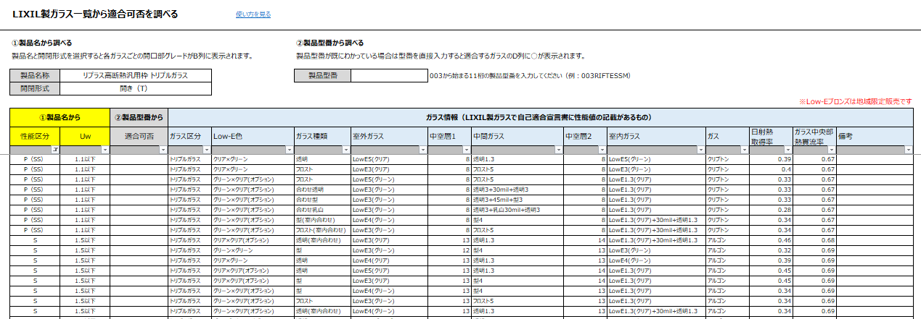
②-1.製品名から調べる場合
調べ方のポイント
各グレードに対応するガラスを調べる場合はB列の「性能区分」またはC列の「Uw」でフィルター、
利用したいガラスがどのグレードになるか調べる場合はE～P列の各ガラス情報でフィルターをかけてください
※B列のフィルターであらかじめ「－」を除外しておくとより見やすくなります
①製品名称と開閉形式を選択
②一覧表の各ガラスと組み合わせた場合の
開口部グレードが表示されます

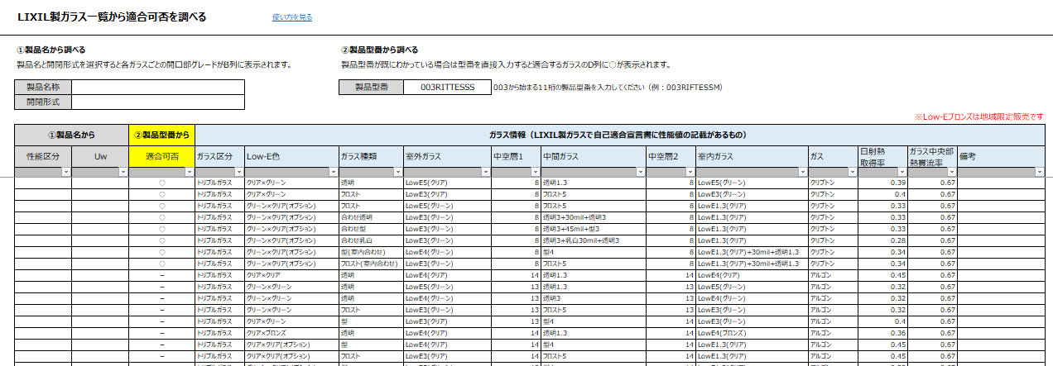
②-2.製品型番から調べる場合
②製品型番に適合するガラスに「○」が表示されます
①製品型番を入力

③補助額を調べる
①地域と建て方を選択
このシートでは製品仕様と寸法情報を入力することで各補助事業におけるグレードと1箇所あたりの補助額が確認できます。



②性能区分、開閉形式、ガラス仕様、
製品サイズ（mm）を入力

③各補助事業ことのグレードと1箇所あたりの補助額を確認できます

